المؤشرات الكلية

سوق العراق للاوراق المالية
جلسة الثلاثاء 2026/6/23 |  |  |  | تقرير أسعار الأسهم المتداولة لسوق العراق للأوراق المالية
الجلسة (108)
الاسهم المتداولة المدرجة و OTC |  |  | 843,613,794 |  |  | قيمة الأسهم المتداولة المدرجة و OTC |  | 1,545,311,993 |  |  | صفقات الشركات المدرجة وOTC | 1509
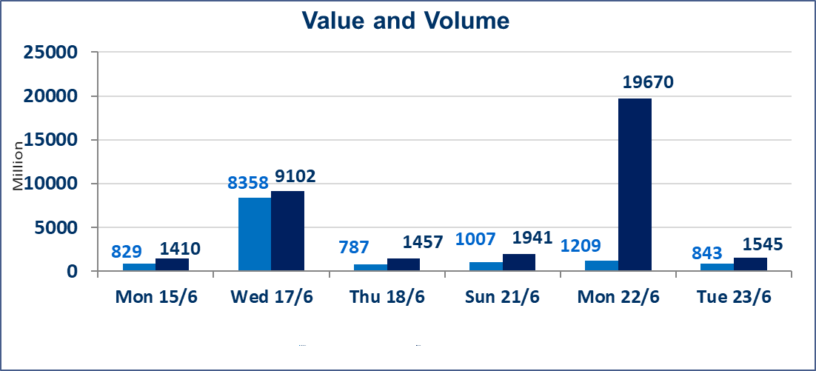
المؤشر60 ISX اليوم | 1032.68 |  | نقطة |  |  | المؤشر15 ISX اليوم | 1290.61 | نقطة
المؤشر 60 ISX السابق | 1019.71 |  | نقطة |  |  | المؤشر 15 ISX السابق | 1285.16 | نقطة
نسبة التغير | 1.27 |  | % |  |  | نسبة التغير | 0.42 | %
عدد النقاط | 12.97 |  | نقطة |  |  | عدد النقاط | 5.45 | نقطة

الشركات المدرجة | 103 | OTC | 15 | 118 |  | الشركات غير المتداولة المدرجة | 37 | OTC | 14 | 51
الشركات المتداولة | 54 | OTC | 1 | 55 |  | الشركات المرتفعة |  |  | 10
شركات الهيئة العامة |  |  |  | 4 |  | الشركات المنخفضة |  |  | 19
الموقوفة بقرار من هيأة الأوراق المالية |  |  |  | 8
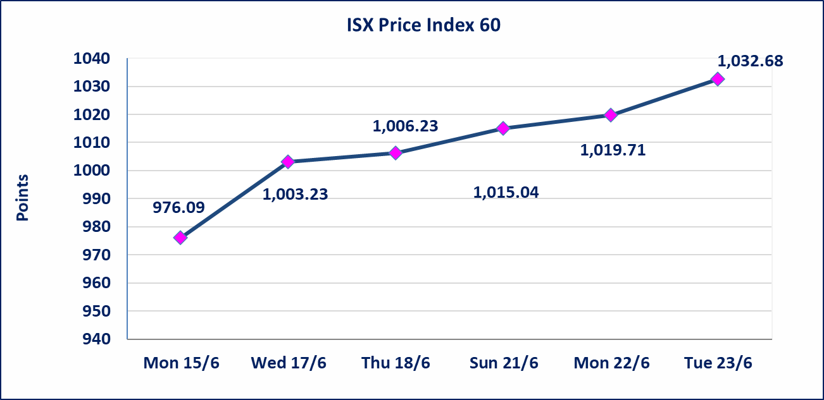
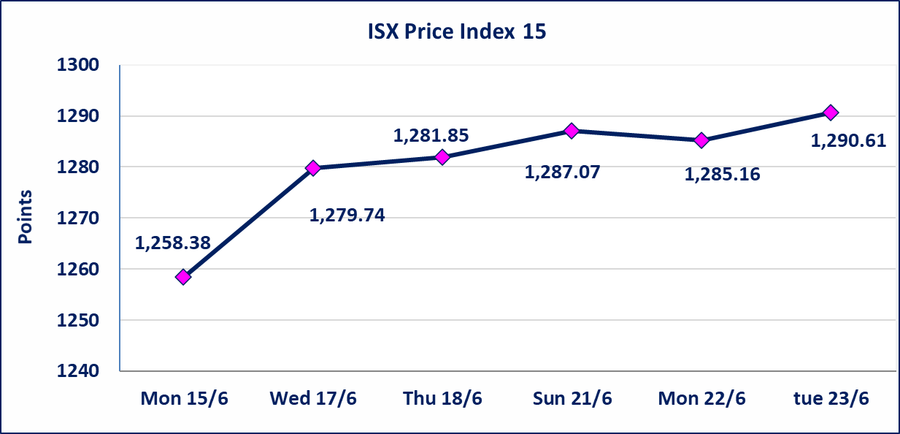

* | استنادا الى قرار الامانة العامة لمجلس الوزراء تقرر عدم تنظيم جلسة تداول ليوم الخميس الموافق 25 حزيران 2026 تزامنا مع احياء العاشر من محرم الحرام، ستنظم الجلسات اعتبارا من يوم الاحد الموافق 28 حزيران 2026.
سندات اعمار الاصدارية الثالثة | ايقاف التداول على سندات اعمار الاصدارية الثالثة فئة (1,000,000) دينار إعتباراً من جلسة الاربعاء 2026/6/24 لقرب استحقاق الفائدة النصف السنوية . وسيتم اعادة التداول اعتبارا من جلسة 2026/7/1
إستبعاد سعر | إستبعاد سعر إغلاق آخر عقد في جلسة اليوم على أسهم شركة الخاتم للاتصالات البالغ (4.020) دينار ليكون (4.010) دينار سعر الاغلاق الحالي.
إستبعاد سعر | إستبعاد سعر إغلاق آخر عقد في جلسة اليوم على أسهم شركة صناعات الالكترونية البالغ (1.610) دينار ليكون (1.630) دينار سعر الاغلاق الحالي.
اليم الازرق للتجارة العامة(SYAM) | تم البدء بعمليات ايداع شهادات اسهم المساهمين لشركة اليم الازرق للتجارة العامة إعتباراً من جلسة الاربعاء 2026/6/3 وسيتم اطلاق التداول إعتباراً من جلسة الاربعاء 2026/6/24 بعد ايداع 5% من رأس المال او بعد مرور (21) يوم من تاريخ بدء الايداع في منصة الشركات غير المدرجة ISX-OTC.
المصير للتامين(NMAS) | تم اطلاق التداول إعتباراً من جلسة الثلاثاء 2026/6/23 بعد ايداع 5% من رأس المال او بعد مرور (21) يوم من تاريخ بدء الايداع في منصة الشركات غير المدرجة ISX-OTC.
دار الثقة للتامين(NDAR) | تم البدء بعمليات ايداع شهادات اسهم المساهمين لشركة دار الثقة للتامين إعتباراً من جلسة الثلاثاء 2026/6/2 وسيتم اطلاق التداول لحين استكمال الاجراءات بعد ايداع 5% من رأس المال او بعد مرور (21) يوم من تاريخ بدء الايداع في منصة الشركات غير المدرجة ISX-OTC.
زين للتامين(NZAI) | تم البدء بعمليات ايداع شهادات اسهم المساهمين لشركة زين للتامين إعتباراً من جلسة الثلاثاء 2026/6/2 وسيتم اطلاق التداول لحين استكمال الاجراءات بعد ايداع 5% من رأس المال او بعد مرور (21) يوم من تاريخ بدء الايداع في منصة الشركات غير المدرجة ISX-OTC.
الوطنية للصناعات الغذائية (INFF) | تم البدء بعمليات ايداع شهادات اسهم المساهمين لشركة الوطنية للصناعات الغذائية إعتباراً من جلسة الاحد 2026/5/24 وسيتم اطلاق التداول لحين اكمال انتهاء الاجراءات في مركز الايداع في منصة الشركات غير المدرجة ISX-OTC.
الحد الأعلى والادنى للتغير في السعر | نسبة التغير الحدود الدنيا للحركة السعرية للاسهم من (5% الى 10%) والحدود العليا من(10% الى 25%)في كافة المنصات ماعدا منصة OTC.
Web site : www.isx-iq.net E-mail : info-isx@isx-iq.net |  |  |  |  | 07834000034 - 07711211522 : ص . ب :3607 العلوية الهاتف |  |  |  |  |  | بغداد /الكرادة/ قرب المسرح الوطني /مجاور مصرف الخليج التجاري

نسبة التغير
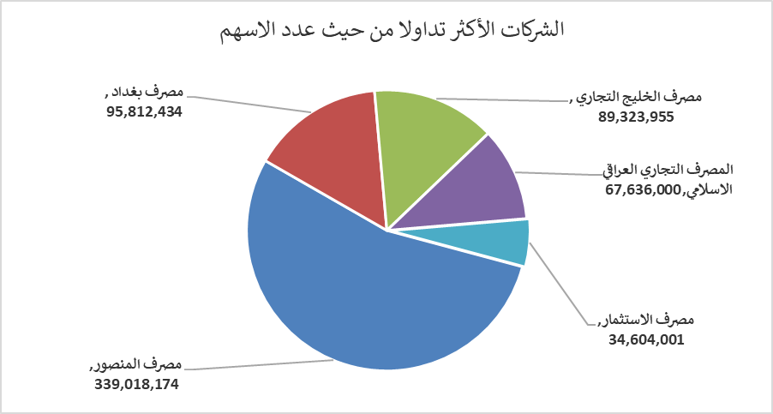
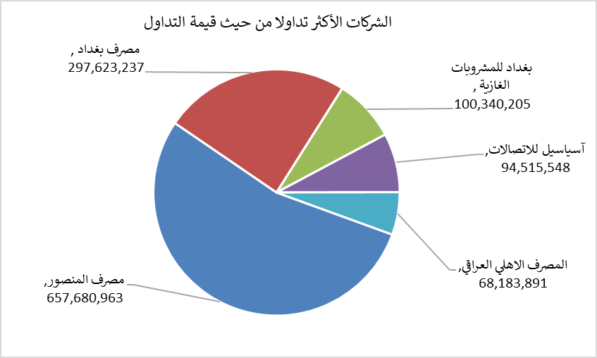
الشركات الأكثر ارتفاعاً وانخفاضاً

نسبة التغير لاسعار الاغلاق الاكثر ارتفاعاً |  |  |  | نسبة التغير لاسعار الاغلاق الاكثر انخفاضاً
اسم الشركة | اغلاق | التغير(%) | الاسهم المتداولة | اسم الشركة | اغلاق | التغير (%) | الاسهم المتداولة
مصرف الشرق الأوسط | 0.090 | 12.50 | 5,994,935 | الوطنية لصناعات الاثاث المنزلي | 0.900 | -10.00 | 300,261
فندق بغداد | 12.480 | 4.00 | 1,082,375 | مصرف الموصل للاستثمار | 0.130 | -7.14 | 100,000
مصرف الاستثمار | 0.280 | 3.70 | 34,604,001 | بابل للانتاج الحيواني | 7.510 | -6.12 | 734,614
مصرف الخليج التجاري | 0.360 | 2.86 | 89,323,955 | مصرف الاتحاد العراقي | 0.160 | -5.88 | 1,000
البادية للنقل العام | 1.450 | 2.84 | 2,100,000 | فنادق المنصور | 62.000 | -4.63 | 65,404

الشركات الاكثر نشاطا حسب الاسهم المتداولة (حجم التداول) |  |  |  | الشركات الاكثر نشاطا حسب القيمة المتداولة
اسم الشركة | اغلاق | التغير(%) | الاسهم المتداولة | اسم الشركة | اغلاق | التغير (%) | القيمة المتداولة
مصرف المنصور | 1.960 | 1.03 | 339,018,174 | مصرف المنصور | 1.960 | 1.03 | 657,680,963
مصرف بغداد | 3.100 | 2.65 | 95,812,434 | مصرف بغداد | 3.100 | 2.65 | 297,623,237
مصرف الخليج التجاري | 0.360 | 2.86 | 89,323,955 | بغداد للمشروبات الغازية | 6.740 | 2.12 | 100,340,205
المصرف التجاري العراقي الاسلامي | 0.680 | -1.45 | 67,636,000 | آسياسيل للاتصالات | 16.840 | -0.65 | 94,515,548
مصرف الاستثمار | 0.280 | 3.70 | 34,604,001 | المصرف الاهلي العراقي | 4.020 | -0.25 | 68,183,891

